Sheet1
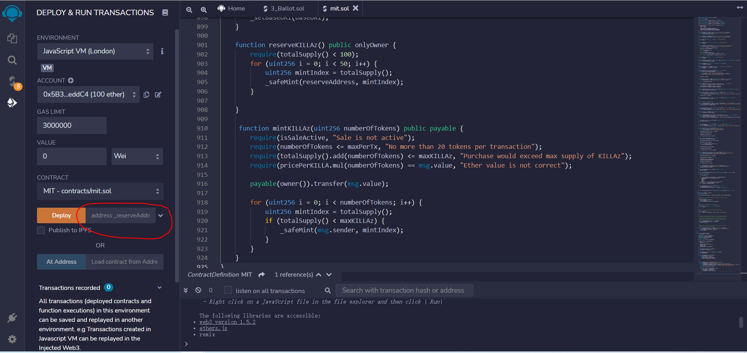

网页售卖收款地址

找一个oss存储系统，将NFT图片上传，并获取地址

然后，将NFT图片地址配置到json文件里面

然后，将json上传到oss里面，获取地址



售卖开关

单价

输入购买个数

json文件的目录地址

点击Write之后会调出钱包，确认执行成功后会得到一个合约地址

然后将合约地址导入到os就可以了

